公式說明及參考
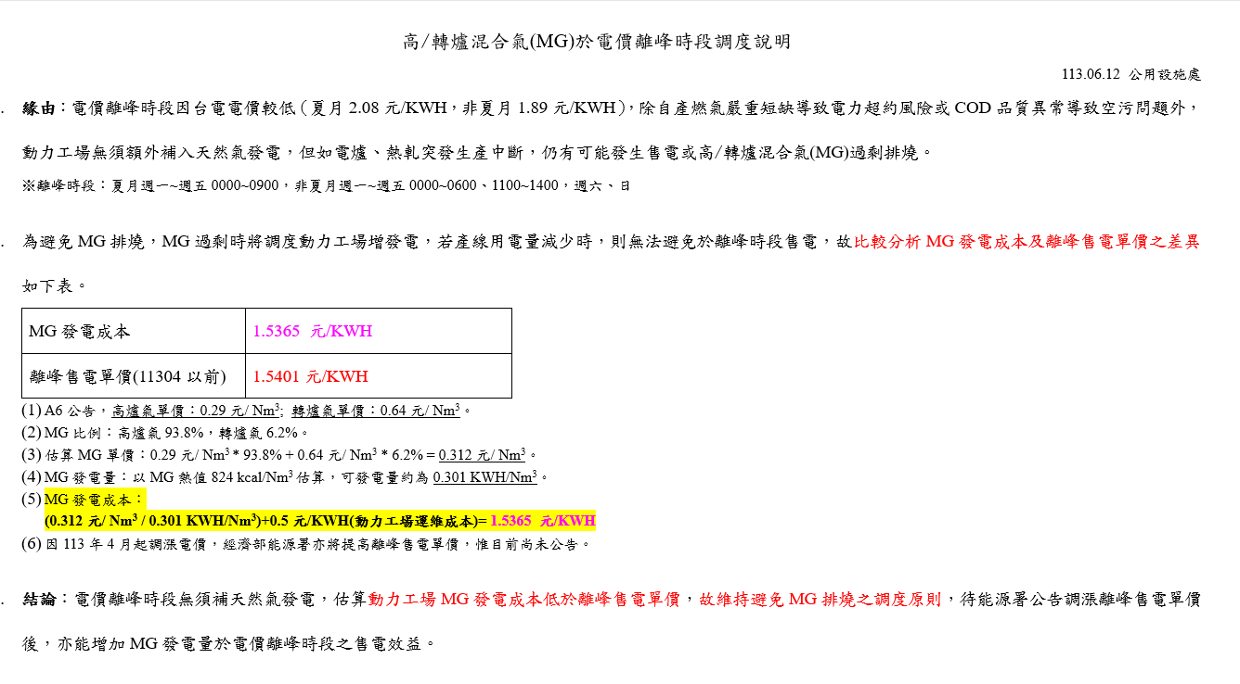
 | NG 相關資訊
 | 牌價 | 13.9579 元/SM3 |  | x 1.056 = | 14.7395424 元/NM3
 | 天然氣熱值 |  | 9327 | 蒸氣轉換電力 |  | 2742 kcal
 | 3.4015317287 NM3/hr |  | 可產生 1kWh
 | = NG熱值 / 蒸氣轉換電力 = 9327 / 2742
 | 天然氣發電成本 |  |  | 4.333207383 元/kWh
 | = NG牌價 (低溫) / (NG熱值 / 蒸氣轉換電力)

Mixing熱質 = |  | BFG年度熱質*BFG年度總量 + LDG年度熱質*LDG年度總量
 |  | BFG年度總量+LDG年度總量

